Đăng ký
Project Name | XÂY DỰNG HỆ THỐNG QUẢN LÝ TÀI CHÍNH GIA ĐÌNH TÍCH HỢP PHÂN TÍCH CHI TIÊU VÀ CẢNH BÁO
Module Code | Đăng kí
 | Hoàn thành | Lỗi | Chưa kiểm tra | Bị chặn | Tổng lần kiểm tra
Round 1 | 16 | 0 | 0 | 0 | 16
Round 2 | 16 | 0 | 0 | 0 | 16
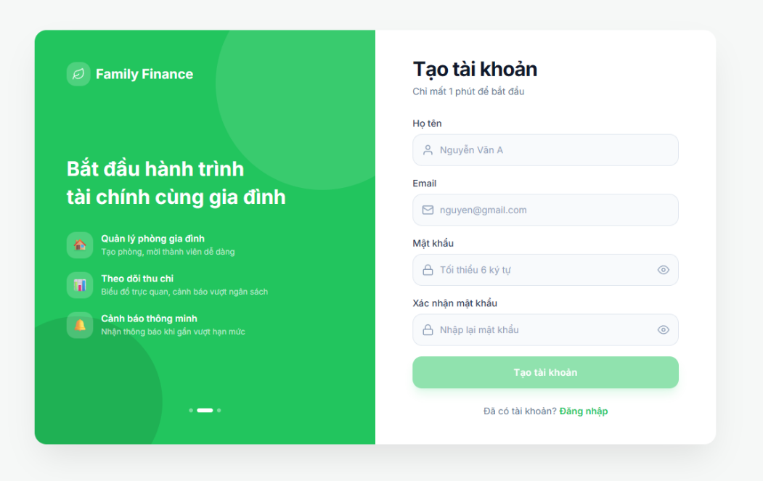
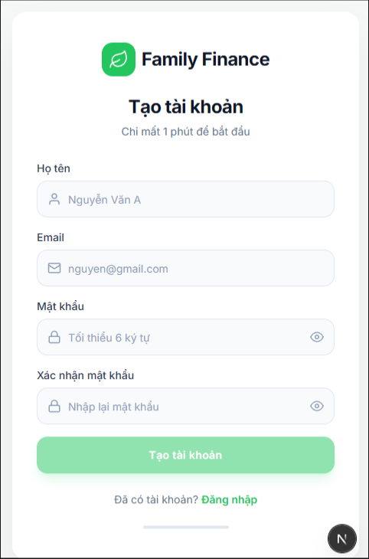

Test Case ID | Mô tả | Quy trình | Điều kiện tiên quyết | Kết quả mong đợi | Kết quả thực tế | Kết quả |  |  |  |  |  | Chú thích
 |  |  |  |  |  | Vòng 1 |  |  | Vòng 2
 |  |  |  |  |  | Trạng thái | Ngày kiểm tra | Người kiểm tra | Trạng thái | Ngày kiểm tra | Người kiểm tra
GUI_SHOW Đăng kí
GUI-DKI01 | Hiển thị màn hình đăng ký | 1. Truy cập trang đăng ký |  | Hiển thị form đăng ký đầy đủ | Như mong đợi | Passed | 31/03/2026 | Nguyên | Passed | 2026-02-04 | Tiên
GUI-DKI02 | Hiển thị input Họ tên | 1. Mở màn hình 2. Quan sát field | Mở form đăng ký | Hiển thị ô nhập Họ tên | Như mong đợi | Passed | 31/03/2026 | Nguyên | Passed | 2026-02-04 | Tiên
GUI-DKI03 | Hiển thị input Email | 1. Mở màn hình 2. Quan sát field | Mở form đăng ký | Hiển thị ô Email | Như mong đợi | Passed | 31/03/2026 | Nguyên | Passed | 2026-02-04 | Tiên
GUI-DKI04 | Hiển thị input Mật khẩu | 1. Mở màn hình 2. Quan sát field | Mở form đăng ký | Hiển thị ô Password | Như mong đợi | Passed | 31/03/2026 | Nguyên | Passed | 2026-02-04 | Tiên
GUI-DKI05 | Hiển thị input Xác nhận mật khẩu | 1. Mở màn hình 2. Quan sát field | Mở form đăng ký | Hiển thị ô Confirm Password | Như mong đợi | Passed | 31/03/2026 | Nguyên | Passed | 2026-02-04 | Tiên
GUI-DKI06 | Hiển thị placeholder | 1. Mở màn hình 2. Quan sát placeholder | Mở form đăng ký | Placeholder đúng nội dung | Như mong đợi | Passed | 31/03/2026 | Nguyên | Passed | 2026-02-04 | Tiên
GUI-DKI07 | Hiển thị button đăng ký | 1. Mở màn hình 2. Quan sát button | Mở form đăng ký | Button hiển thị đúng | Như mong đợi | Passed | 31/03/2026 | Nguyên | Passed | 2026-02-04 | Tiên
GUI-DKI08 | Hiển thị link đăng nhập | 1. Mở màn hình 2. Quan sát link | Mở form đăng ký | Có link “Đăng nhập” | Như mong đợi | Passed | 31/03/2026 | Nguyên | Passed | 2026-02-04 | Tiên
FUNCTION_SHOW Đăng kí
FUN-DKI01 | Đăng ký thành công | 1. Nhập đầy đủ thông tin hợp lệ 2. Click "Tạo tài khoản" | Chưa có tài khoản | Tạo tài khoản thành công | Như mong đợi | Passed | 31/03/2026 | Nguyên | Passed | 2026-02-04 | Tiên
FUN-DKI02 | Bỏ trống Họ tên | 1. Để trống Họ tên 2. Submit | Mở form | Hiển thị lỗi required | Như mong đợi | Passed | 31/03/2026 | Nguyên | Passed | 2026-02-04 | Tiên
FUN-DKI03 | Email không hợp lệ | 1. Nhập email sai format 2. Submit | Mở form | Hiển thị lỗi email | Như mong đợi | Passed | 31/03/2026 | Nguyên | Passed | 2026-02-04 | Tiên
FUN-DKI04 | Email đã tồn tại | 1. Nhập email đã đăng ký 2. Submit | Email tồn tại | Báo lỗi trùng email | Như mong đợi | Passed | 31/03/2026 | Nguyên | Passed | 2026-02-04 | Tiên
FUN-DKI05 | Mật khẩu quá ngắn | 1. Nhập password < 6 ký tự 2. Submit | Mở form | Báo lỗi độ dài | Như mong đợi | Passed | 31/03/2026 | Nguyên | Passed | 2026-02-04 | Tiên
FUN-DKI06 | Xác nhận mật khẩu sai | 1. Nhập password khác confirm 2. Submit | Mở form | Báo lỗi không khớp | Như mong đợi | Passed | 31/03/2026 | Nguyên | Passed | 2026-02-04 | Tiên
FUN-DKI07 | Bỏ trống toàn bộ | 1. Không nhập gì 2. Submit | Mở form | Hiển thị lỗi tất cả field | Như mong đợi | Passed | 31/03/2026 | Nguyên | Passed | 2026-02-04 | Tiên
FUN-DKI08 | Click link đăng nhập | 1. Click “Đăng nhập” | Mở form | Điều hướng sang login | Như mong đợi | Passed | 31/03/2026 | Nguyên | Passed | 2026-02-04 | Tiên

Đăng nhập | Đăng xuất
Project Name | XÂY DỰNG HỆ THỐNG QUẢN LÝ TÀI CHÍNH GIA ĐÌNH TÍCH HỢP PHÂN TÍCH CHI TIÊU VÀ CẢNH BÁO
Module Code | Đăng nhập/Đăng xuất
 | Hoàn thành | Lỗi | Chưa kiểm tra | Bị chặn | Tổng lần kiểm tra
Round 1 | 14 | 0 | 0 | 0 | 14
Round 2 | 14 | 0 | 0 | 0 | 14
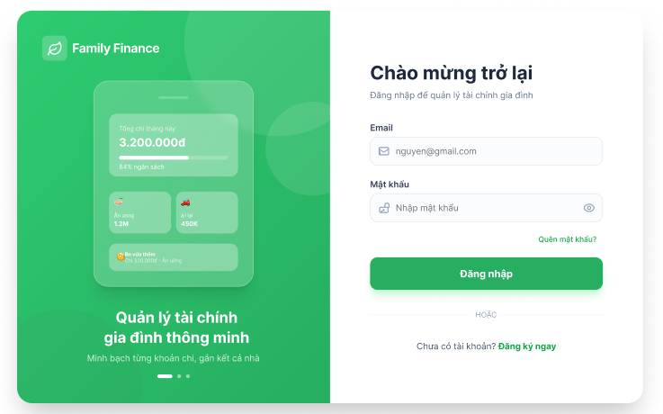

Test Case ID | Mô tả | Quy trình | Kết quả mong đợi | Kết quả thực tế | Kết quả |  |  |  |  |  | Chú thích
 |  |  |  |  | Vòng 1 |  |  | Vòng 2
 |  |  |  |  | Trạng thái | Ngày kiểm tra | Người kiểm tra | Trạng thái | Ngày kiểm tra | Người kiểm tra
GUI_SHOW Đăng nhập/Đăng xuất
GUI-DN/DX01 | Kiểm tra hiển thị màn hình đăng nhập | 1. Truy cập vào hệ thống 2. Quan sát giao diện | Hiển thị đầy đủ các trường: Email, Mật khẩu, nút "Đăng nhập" | Như mong đợi | Passed | 31/03/2026 | Nhã | Passed | 2026-02-04 | Vũ
GUI-DN/DX02 | Kiểm tra nội dung gợi ý trong ô nhập | 1. Quan sát ô Email 2. Quan sát ô Mật khẩu | Hiển thị đúng nội dung gợi ý (ví dụ: nhập email, nhập mật khẩu) | Như mong đợi | Passed | 31/03/2026 | Nhã | Passed | 2026-02-04 | Vũ
GUI-DN/DX03 | Kiểm tra trạng thái nút "Đăng nhập" | 1. Quan sát nút Đăng nhập | Nút hiển thị rõ ràng, có thể click | Như mong đợi | Passed | 31/03/2026 | Nhã | Passed | 2026-02-04 | Vũ
GUI-DN/DX04 | Kiểm tra link "Quên mật khẩu" | 1. Quan sát màn hình login | Hiển thị link "Quên mật khẩu" | Như mong đợi | Passed | 31/03/2026 | Nhã | Passed | 2026-02-04 | Vũ
GUI-DN/DX05 | Kiểm tra hiển thị nút " Đăng xuất " | 1. Đăng nhập thành công 2. Quan sát giao diện | Hiển thị nút " Đăng xuất " | Như mong đợi | Passed | 31/03/2026 | Nhã | Passed | 2026-02-04 | Vũ
FUNCTION_SHOW Đăng nhập/Đăng xuất
FUN-DN/DX01 | Kiểm tra đăng nhập thành công | 1. Nhập email hợp lệ 2. Nhập mật khẩu đúng 3. Nhấn "Đăng nhập" | Đăng nhập thành công và chuyển đến trang chính | Như mong đợi | Passed | 31/03/2026 | Nhã | Passed | 2026-02-04 | Vũ
FUN-DN/DX02 | Kiểm tra đăng nhập với sai mật khẩu | 1. Nhập email đúng 2. Nhập mật khẩu sai 3. Nhấn "Đăng nhập" | Hiển thị thông báo lỗi "Email hoặc mật khẩu không đúng" | Như mong đợi | Passed | 31/03/2026 | Nhã | Passed | 2026-02-04 | Vũ
FUN-DN/DX03 | Kiểm tra đăng nhập với email không tồn tại | 1. Nhập email chưa đăng ký 2. Nhập mật khẩu bất kỳ 3. Nhấn "Đăng nhập" | Hiển thị thông báo "Email hoặc mật khẩu không đúng" | Như mong đợi | Passed | 31/03/2026 | Nhã | Passed | 2026-02-04 | Vũ
FUN-DN/DX04 | Kiểm tra khi không nhập dữ liệu | 1. Không nhập email và mật khẩu 2. Nhấn "Đăng nhập" | Hiển thị thông báo yêu cầu nhập dữ liệu | Như mong đợi | Passed | 31/03/2026 | Nhã | Passed | 2026-02-04 | Vũ
FUN-DN/DX05 | Kiểm tra bỏ trống email | 1. Không nhập email 2. Nhập mật khẩu 3. Nhấn "Đăng nhập" | Hiển thị thông báo yêu cầu nhập dữ liệu | Như mong đợi | Passed | 31/03/2026 | Nhã | Passed | 2026-02-04 | Vũ
FUN-DN/DX06 | Kiểm tra bỏ trống mật khẩu | 1. Nhập email 2. Không nhập mật khẩu 3. Nhấn "Đăng nhập" | Hiển thị thông báo yêu cầu nhập dữ liệu | Như mong đợi | Passed | 31/03/2026 | Nhã | Passed | 2026-02-04 | Vũ
FUN-DN/DX07 | Kiểm tra email sai định dạng | 1. Nhập email sai format (abc@@) 2. Nhập mật khẩu 3. Nhấn "Đăng nhập" | Hiển thị lỗi định dạng email | Như mong đợi | Passed | 31/03/2026 | Nhã | Passed | 2026-02-04 | Vũ
FUN-DN/DX08 | Kiểm tra đăng xuất | 1. Đăng nhập hệ thống 2. Nhấn "Đăng xuất" | Hệ thống chuyển về màn hình đăng nhập | Như mong đợi | Passed | 31/03/2026 | Nhã | Passed | 2026-02-04 | Vũ
FUN-DN/DX09 | Kiểm tra truy cập lại bằng nút Back | 1. Đăng nhập 2. Đăng xuất 3. Nhấn nút Back trình duyệt | Không thể truy cập lại hệ thống | Như mong đợi | Passed | 31/03/2026 | Nhã | Passed | 2026-02-04 | Vũ

Quản lý thông tin cá nhân
Project Name | Xây dựng hệ thống quản lý tài chính gia đình tích hợp phân tích chi tiêu và cảnh báo
Module Code | Quản lý thông tin cá nhân
 | Hoàn thành | Lỗi | Chưa kiểm tra | Bị chặn | Tổng lần kiểm tra
Round 1 | 11 | 0 | 0 | 0 | 11
Round 2 | 11 | 0 | 0 | 0 | 11

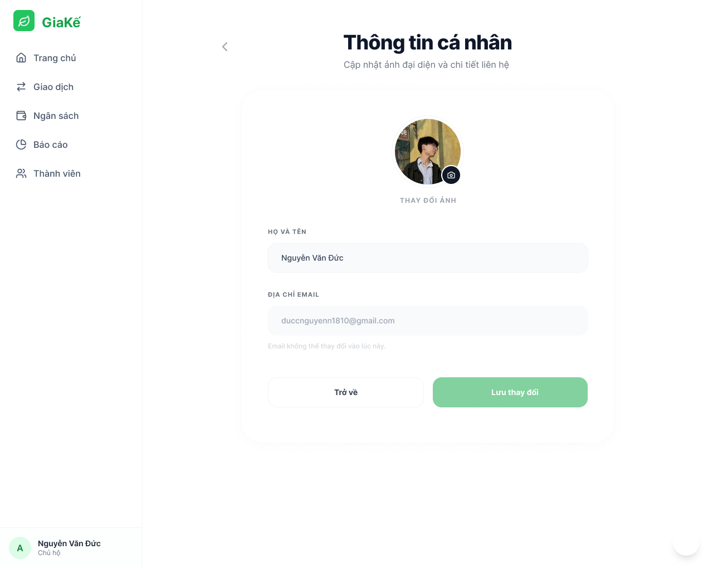

Test Case ID | Mô tả | Quy trình | Điều kiện tiên quyết | Kết quả mong đợi | Kết quả thực tế | Kết quả |  |  |  |  |  | Chú thích
 |  |  |  |  |  | Vòng 1 |  |  | Vòng 2
 |  |  |  |  |  | Trạng thái | Ngày kiểm tra | Người kiểm tra | Trạng thái | Ngày kiểm tra | Người kiểm tra
GUI_SHOW Quản lý thông tin cá nhân
GUI-QLTTCN01 | Kiểm tra tiêu đề màn hình |  |  | Label: "Thông tin cá nhân"; trạng thái Enable | Label: "Thông tin cá nhân"; trạng thái Enable | Passed | 31/03/2026 | Tiên | Passed | 2026-02-04 | Đức
GUI-QLTTCN02 | Kiểm tra ảnh đại diện và [Thay đổi ảnh] TextButton |  |  | Icon: "Máy ảnh"; Text: "THAY ĐỔI ẢNH"; trạng thái Enable | Icon: "Máy ảnh"; Text: "THAY ĐỔI ẢNH"; trạng thái Enable | Passed | 31/03/2026 | Tiên | Passed | 2026-02-04 | Đức
GUI-QLTTCN03 | Kiểm tra trường nhập Họ và tên |  |  | Label: "HỌ VÀ TÊN"; Placeholder: "Nguyễn Văn Đức"; trạng thái Enable | Label: "HỌ VÀ TÊN"; Placeholder: "Nguyễn Văn Đức"; trạng thái Enable | Passed | 31/03/2026 | Tiên | Passed | 2026-02-04 | Đức
GUI-QLTTCN04 | Kiểm tra trường Địa chỉ Email |  |  | Label: "ĐỊA CHỈ EMAIL"; Text: "duccnguyenn1810@gmail.com"; trạng thái Disable | Label: "ĐỊA CHỈ EMAIL"; Text: "duccnguyenn1810@gmail.com"; trạng thái Disable |  | 31/03/2026 | Tiên | Passed | 2026-02-04 | Đức
GUI-QLTTCN05 | Kiểm tra dòng chú thích Email |  |  | Text: "Email không thể thay đổi vào lúc này."; trạng thái Enable | Text: "Email không thể thay đổi vào lúc này."; trạng thái Enable | Passed | 31/03/2026 | Tiên | Passed | 2026-02-04 | Đức
GUI-QLTTCN06 | [Lưu thay đổi] Button |  |  | Text: "Lưu thay đổi"; Background-color: Green; trạng thái Enable | Text: "Lưu thay đổi"; Background-color: Green; trạng thái Enable | Passed | 31/03/2026 | Tiên | Passed | 2026-02-04 | Đức
GUI-QLTTCN07 | [Trở về] Button |  |  | Text: "Trở về"; Border: Grey; trạng thái Enable | Text: "Trở về"; Border: Grey; trạng thái Enable | Passed | 31/03/2026 | Tiên | Passed | 2026-02-04 | Đức
FUNCTION_SHOW Quản lý thông tin cá nhân
FUNC-QLTTCN01 | Xác thực chức năng Cập nhật Họ tên hợp lệ | 1. Nhập tên mới (VD: "Nguyễn Văn A"). 2. Nhấn Lưu thay đổi. | Đang ở trang Hồ sơ | Thông báo "Cập nhật thành công". Tên trên Sidebar/Header cập nhật ngay lập tức. | Thông báo "Cập nhật thành công". Tên trên Sidebar/Header cập nhật ngay lập tức. | Passed | 31/03/2026 | Tiên | Passed | 2026-02-04 | Đức
FUNC-QLTTCN02 | Để trống Họ tên | 1. Xóa hết nội dung trong ô Họ tên. 2. Nhấn nút Lưu thay đổi. | Đang ở trang Hồ sơ | Hệ thống báo lỗi "Họ tên không được để trống". Không cho phép lưu. | Hệ thống báo lỗi "Họ tên không được để trống". Không cho phép lưu. | Passed | 31/03/2026 | Tiên | Passed | 2026-02-04 | Đức
FUNC-QLTTCN03 | Cập nhật Ảnh đại diện (Avatar) | 1. Click vào ảnh/nút tải lên. 2. Chọn file ảnh hợp lệ (JPG/PNG < 5MB). 3. Nhấn Lưu thay đổi. | Đang ở trang Hồ sơ | Ảnh mới được hiển thị preview. Sau khi lưu, Avatar trên toàn bộ hệ thống thay đổi theo ảnh mới. | Ảnh mới được hiển thị preview. Sau khi lưu, Avatar trên toàn bộ hệ thống thay đổi theo ảnh mới. | Passed | 31/03/2026 | Tiên | Passed | 2026-02-04 | Đức
FUNC-QLTTCN04 | Tải lên file không phải ảnh | 1. Chọn file định dạng khác (VD: .pfd, .docx) | Đang ở trang Hồ sơ | Hệ thống báo lỗi hoặc không cho phép chọn file hợp lệ. | Hệ thống báo lỗi hoặc không cho phép chọn file hợp lệ. | Passed | 31/03/2026 | Tiên | Passed | 2026-02-04 | Đức

Tạo phòng và gia nhập phòng
Project Name | Xây dựng hệ thống quản lý tài chính gia đình tích hợp phân tích chi tiêu và cảnh báo
Module Code | Tạo phòng và gia nhập phòng
 | Hoàn thành | Lỗi | Chưa kiểm tra | Bị chặn | Tổng lần kiểm tra
Round 1 | 15 | 0 | 0 | 0 | 15
Round 2 | 15 | 0 | 0 | 0 | 15
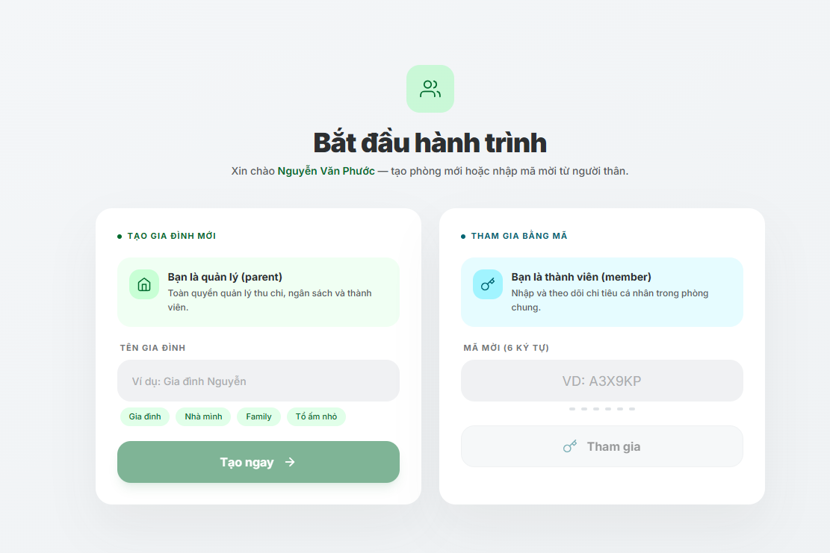

Test Case ID | Mô tả | Quy trình | Điều kiện tiên quyết | Kết quả mong đợi | Kết quả thực tế | Trạng thái Vòng 1 | Ngày kiểm tra | Người kiểm tra | Trạng thái Vòng 2 | Ngày kiểm tra | Người kiểm tra | Chú thích
GUI_SHOW Màn hình bắt đầu hành trình
GUI-BDH01 | Kiểm tra tiêu đề màn hình | Mở màn hình “Bắt đầu hành trình” | Người dùng đã đăng nhập thành công | Hiển thị tiêu đề “Bắt đầu hành trình” ở giữa màn hình, font đậm, đúng màu sắc thiết kế | Hiển thị đúng theo thiết kế | Passed | 31/03/2026 | Tiên | Passed | 2026-02-04 | Đức
GUI-BDH02 | Kiểm tra lời chào người dùng | Mở màn hình | Người dùng đã đăng nhập với tên “Nguyễn Văn Phước” | Hiển thị nội dung “Xin chào Nguyễn Văn Phước — tạo phòng mới hoặc nhập mã mời từ người thân.” | Hiển thị đúng nội dung | Passed | 31/03/2026 | Tiên | Passed | 2026-02-04 | Đức
GUI-BDH03 | Kiểm tra khu vực “Tạo gia đình mới” | Quan sát panel bên trái | Đang ở màn hình bắt đầu | Hiển thị section “TẠO GIA ĐÌNH MỚI” với card “Bạn là quản lý (parent)” | Hiển thị đúng thiết kế | Passed | 31/03/2026 | Tiên | Passed | 2026-02-04 | Đức
GUI-BDH04 | Kiểm tra trường “Tên gia đình” | Quan sát ô nhập tên gia đình | Đang ở section tạo gia đình | Hiển thị placeholder “Ví dụ: Gia đình Nguyễn”; ô nhập ở trạng thái Enable | Hiển thị đúng placeholder và trạng thái | Passed | 31/03/2026 | Tiên | Passed | 2026-02-04 | Đức
GUI-BDH05 | Kiểm tra danh sách gợi ý tên | Quan sát danh sách chip bên dưới ô nhập | Đang ở section tạo gia đình | Hiển thị các chip gợi ý: “Gia đình”, “Nhà mình”, “Family”, “Tổ ấm nhỏ” | Hiển thị đầy đủ các chip | Passed | 31/03/2026 | Tiên | Passed | 2026-02-04 | Đức
GUI-BDH06 | Kiểm tra nút “Tạo ngay” | Quan sát nút tạo | Đang ở section tạo gia đình | Hiển thị button “Tạo ngay” màu xanh, trạng thái Disable khi chưa nhập tên gia đình | Hiển thị đúng thiết kế và trạng thái | Passed | 31/03/2026 | Tiên | Passed | 2026-02-04 | Đức
GUI-BDH07 | Kiểm tra khu vực “Tham gia bằng mã” | Quan sát panel bên phải | Đang ở màn hình bắt đầu | Hiển thị section “THAM GIA BẰNG MÃ” với card “Bạn là thành viên (member)” | Hiển thị đúng thiết kế | Passed | 31/03/2026 | Tiên | Passed | 2026-02-04 | Đức
GUI-BDH08 | Kiểm tra trường nhập mã mời | Quan sát ô nhập mã | Đang ở section tham gia bằng mã | Hiển thị placeholder “VD: A3X9KP”; chỉ cho phép nhập 6 ký tự | Hiển thị đúng placeholder và giới hạn ký tự | Passed | 31/03/2026 | Tiên | Passed | 2026-02-04 | Đức
FUNCTION_SHOW Màn hình bắt đầu hành trình
FUNC-BDH01 | Tạo gia đình mới hợp lệ | 1. Nhập tên gia đình hợp lệ 2. Nhấn “Tạo ngay” | Người dùng đã đăng nhập | Tạo gia đình thành công và chuyển sang màn hình chính | Hệ thống tạo thành công | Passed | 31/03/2026 | Tiên | Passed | 02/04/2026 | Đức
FUNC-BDH02 | Để trống tên gia đình | 1. Không nhập tên gia đình 2. Nhấn “Tạo ngay” | Đang ở màn hình tạo gia đình | Hiển thị lỗi “Vui lòng nhập tên gia đình” | Hiển thị đúng thông báo lỗi | Passed | 31/03/2026 | Tiên | Passed | 02/04/2026 | Đức
FUNC-BDH03 | Chọn chip gợi ý tên gia đình | 1. Click chip “Nhà mình” | Đang ở section tạo gia đình | Tên “Nhà mình” được tự động điền vào ô nhập | Điền dữ liệu đúng | Passed | 31/03/2026 | Tiên | Passed | 02/04/2026 | Đức
FUNC-BDH04 | Tham gia bằng mã hợp lệ | 1. Nhập mã hợp lệ gồm 6 ký tự 2. Nhấn “Tham gia” | Người dùng có mã mời hợp lệ | Hệ thống cho phép tham gia gia đình | Tham gia thành công | Passed | 31/03/2026 | Tiên | Passed | 02/04/2026 | Đức
FUNC-BDH05 | Nhập mã không tồn tại | 1. Nhập mã “AAAAAA” 2. Nhấn “Tham gia” | Đang ở màn hình tham gia | Hiển thị lỗi “Mã mời không tồn tại” | Hiển thị đúng lỗi | Passed | 31/03/2026 | Tiên | Passed | 02/04/2026 | Đức
FUNC-BDH06 | Nhập mã ít hơn 6 ký tự | 1. Nhập mã “A12” 2. Nhấn “Tham gia” | Đang ở màn hình tham gia | Nút tham gia bị disable hoặc báo lỗi | Validate đúng | Passed | 31/03/2026 | Tiên | Passed | 02/04/2026 | Đức
FUNC-BDH07 | Nhập ký tự đặc biệt vào mã mời | 1. Nhập mã “A@#12!” 2. Nhấn “Tham gia” | Đang ở màn hình tham gia | Không cho phép ký tự đặc biệt hoặc hiển thị lỗi | Validate đúng | Passed | 31/03/2026 | Tiên | Passed | 02/04/2026 | Đức

Thêm thành viên
Project Name | Xây dựng hệ thống quản lý tài chính gia đình tích hợp phân tích chi tiêu và cảnh báo
Module Code | Thêm thành viên
 | Hoàn thành | Lỗi | Chưa kiểm tra | Bị chặn | Tổng lần kiểm tra
Round 1 | 10 | 0 | 0 | 0 | 10
Round 2 | 10 | 0 | 0 | 0 | 10
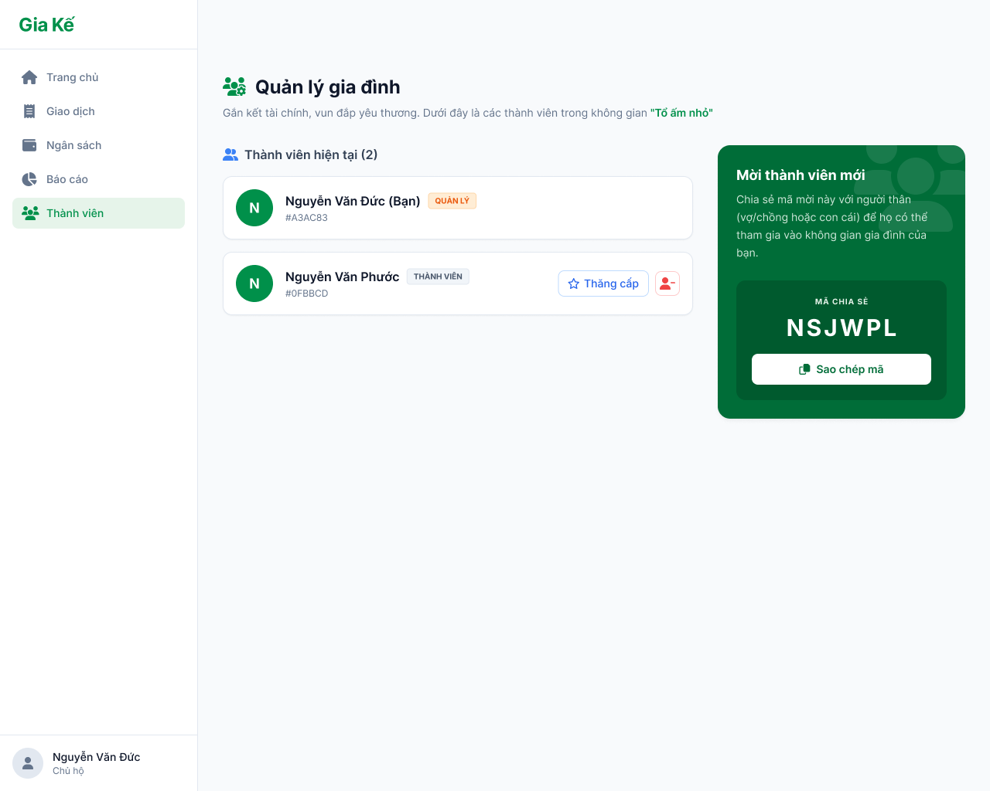

Test Case ID | Mô tả | Quy trình | Điều kiện tiên quyết | Kết quả mong đợi | Kết quả thực tế | Kết quả |  |  |  |  |  | Chú thích
 |  |  |  |  |  | Vòng 1 |  |  | Vòng 2
 |  |  |  |  |  | Trạng thái | Ngày kiểm tra | Người kiểm tra | Trạng thái | Ngày kiểm tra | Người kiểm tra
GUI_SHOW Thêm thành viên
GUI_TTV01 | Kiểm tra hiển thị mã mời |  |  | - Text: Green - Status: Enable | - Text: Green - Status: Enable | Passed | 31/03/2026 | Đức | Passed | 2026-02-04 | Nhã
GUI - TTV02 | [Sao chép mã mời] Button |  |  | - Text: White - Status: Enable | - Text: White - Status: Enable | Passed | 31/03/2026 | Đức | Passed | 2026-02-04 | Nhã
GUI - TTV03 | Danh sách thành viên |  |  | - Hiển thị avatar - Hiển thị tên | - Hiển thị avatar - Hiển thị tên | Passed | 31/03/2026 | Đức | Passed | 2026-02-04 | Nhã
GUI - TTV04 | Nhãn vai trò(Quản lí / Thành viên) |  |  | - Text: Highlight - Status: Visible | - Text: Highlight - Status: Visible | Passed | 31/03/2026 | Đức | Passed | 2026-02-04 | Nhã
GUI - TTV05 | [Thăng cấp] Button |  |  | - Text: Black - Status: Enable | - Text: Black - Status: Enable | Passed | 31/03/2026 | Đức | Passed | 2026-02-04 | Nhã
GUI - TTV06 | [Xóa thành viên] Icon |  |  | - Text: White - Status: Enable | - Text: White - Status: Enable | Passed | 31/03/2026 | Đức | Passed | 2026-02-04 | Nhã
FUNCTION_SHOW Thêm thành viên
FUNC-TTV01 | Xác thực trang đang hiển thị | 1. Truy cập vào trang "Quản lí thành viên" | Đăng nhập thành công vào hệ thống | Hiển thị gồm có: - Danh sách thành viên - Vai trò từng thành viên - Mã chia sẻ - Button Sao chép mã - Button "Quay lại" | Hiển thị gồm có: - Danh sách thành viên - Vai trò từng thành viên - Mã chia sẻ - Button Sao chép mã - Button "Quay lại" | Passed | 31/03/2026 | Đức | Passed | 2026-02-04 | Nhã
FUNC-TTV02 | Tính năng Copy mã mời | 1. Nhấn nút "Sao chép mã" | Đang hiển thị mã mời | Hệ thống báo "Đã copy mã mời!", mã được lưu vào clipboard. | Hệ thống báo "Đã copy mã mời!", mã được lưu vào clipboard. | Passed | 31/03/2026 | Đức | Passed | 2026-02-04 | Nhã
FUNC-TTV03 | Thêm thành viên thành công (Mã hợp lệ) | 1. Nhập mã mời chính xác 2. Nhấn "Tham gia" | Mã mời còn hiệu lực | Hệ thống thông báo thành công, chuyển hướng vào Dashboard của gia đình đó. | Hệ thống thông báo thành công, chuyển hướng vào Dashboard của gia đình đó. | Passed | 31/03/2026 | Đức | Passed | 2026-02-04 | Nhã
FUNC-TTV04 | Thêm thành viên thất bại (Mã sai) | 1. Nhập mã mời không tồn tại (VD: ERROR1) 2. Nhấn "Tham gia" | Đăng nhập tài khoản chưa có phòng | Hệ thống báo lỗi: "Mã mời không hợp lệ hoặc đã hết hạn". | Hệ thống báo lỗi: "Mã mời không hợp lệ hoặc đã hết hạn". | Passed | 31/03/2026 | Đức | Passed | 2026-02-04 | Nhã

Phân quyền
Project Name | XÂY DỰNG HỆ THỐNG QUẢN LÝ TÀI CHÍNH GIA ĐÌNH TÍCH HỢP PHÂN TÍCH CHI TIÊU VÀ CẢNH BÁO
Module Code | Sửa thành viên trong nhóm gia đình
 | Hoàn thành | Lỗi | Chưa kiểm tra | Bị chặn | Tổng lần kiểm tra
Round 1 | 14 | 0 | 0 | 0 | 14
Round 2 | 14 | 0 | 0 | 0 | 14
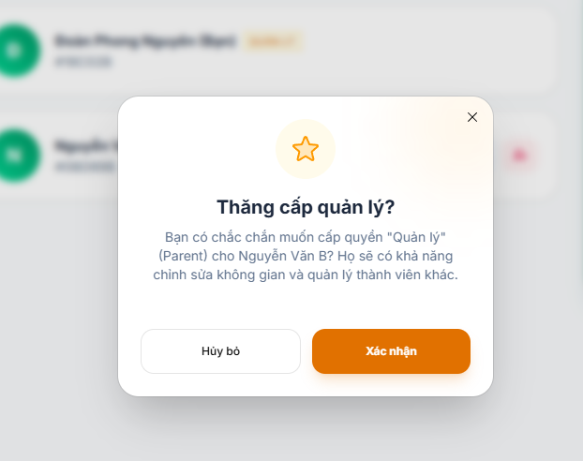

Test Case ID | Mô tả | Quy trình | Điều kiện tiên quyết | Kết quả mong đợi | Kết quả thực tế | Kết quả |  |  |  |  |  | Chú thích
 |  |  |  |  |  | Vòng 1 |  |  | Vòng 2
 |  |  |  |  |  | Trạng thái | Ngày kiểm tra | Người kiểm tra | Trạng thái | Ngày kiểm tra | Người kiểm tra
GUI_SHOW Phân quyền thành viên trong nhóm gia đình
GUI-EDIT01 | Hiển thị danh sách thành viên | 1. Đăng nhập 2. Mở nhóm gia đình | User thuộc nhóm | Hiển thị danh sách thành viên | Như mong đợi | Passed | 31/03/2026 | Nguyên | Passed | 2026-02-04 | Tiên
GUI-EDIT02 | Hiển thị nút chỉnh sửa | 1. Mở danh sách 2. Quan sát mỗi thành viên | Có quyền là phụ huynh | Có nút sửa/option | Như mong đợi | Passed | 31/03/2026 | Nguyên | Passed | 2026-02-04 | Tiên
GUI-EDIT03 | Hiển thị popup xác nhận nâng quyền | 1. Click nâng quyền 2. Quan sát popup | Có quyền là phụ huynh | Hiển thị popup xác nhận | Như mong đợi | Passed | 31/03/2026 | Nguyên | Passed | 2026-02-04 | Tiên
GUI-EDIT04 | Hiển thị nội dung popup | 1. Mở popup 2. Quan sát text | Mở popup | Nội dung đúng, rõ ràng | Như mong đợi | Passed | 31/03/2026 | Nguyên | Passed | 2026-02-04 | Tiên
GUI-EDIT05 | Hiển thị button Hủy | 1. Mở popup 2. Quan sát | Popup mở | Có nút "Hủy bỏ" | Như mong đợi | Passed | 31/03/2026 | Nguyên | Passed | 2026-02-04 | Tiên
GUI-EDIT06 | Hiển thị button Xác nhận | 1. Mở popup 2. Quan sát | Popup mở | Có nút "Xác nhận" | Như mong đợi | Passed | 31/03/2026 | Nguyên | Passed | 2026-02-04 | Tiên
GUI-EDIT07 | Đóng popup | 1. Click icon X hoặc Hủy 2. Quan sát | Popup mở | Popup đóng | Như mong đợi | Passed | 31/03/2026 | Nguyên | Passed | 2026-02-04 | Tiên
FUNCTION_SHOW Phân quyền thành viên trong nhóm gia đình
FUN-EDIT01 | Nâng quyền thành công | 1. Click nâng quyền 2. Click "Xác nhận" | Có quyền phụ huynh | Thành viên được nâng quyền | Như mong đợi | Passed | 31/03/2026 | Nguyên | Passed | 2026-02-04 | Tiên
FUN-EDIT02 | Hủy nâng quyền | 1. Click nâng quyền 2. Click "Hủy bỏ" | Có quyền phụ huynh | Không thay đổi quyền | Như mong đợi | Passed | 31/03/2026 | Nguyên | Passed | 2026-02-04 | Tiên
FUN-EDIT03 | Đóng popup không thao tác | 1. Click nâng quyền 2. Click icon X | Có quyền phụ huynh | Không thay đổi dữ liệu | Như mong đợi | Passed | 31/03/2026 | Nguyên | Passed | 2026-02-04 | Tiên
FUN-EDIT04 | Không có quyền vẫn thao tác | 1. Login user thường 2. Click nâng quyền | Không phải phụ huynh | Không cho phép thao tác | Như mong đợi | Passed | 31/03/2026 | Nguyên | Passed | 2026-02-04 | Tiên
FUN-EDIT05 | Cập nhật role đúng | 1. Nâng quyền 2. Reload | Có quyền phụ huynh | Role update đúng DB | Như mong đợi | Passed | 31/03/2026 | Nguyên | Passed | 2026-02-04 | Tiên
FUN-EDIT06 | Hiển thị sau khi nâng quyền | 1. Nâng quyền 2. Quay lại danh sách | Nâng quyền thành công | Hiển thị role mới | Như mong đợi | Passed | 31/03/2026 | Nguyên | Passed | 2026-02-04 | Tiên
FUN-EDIT07 | Không nâng quyền chính mình (nếu có rule) | 1. Click vào chính mình 2. Thao tác | Có rule hệ thống | Không cho phép | Như mong đợi | Passed | 31/03/2026 | Nguyên | Passed | 2026-02-04 | Tiên

Xóa thành viên
Project Name | XÂY DỰNG HỆ THỐNG QUẢN LÝ TÀI CHÍNH GIA ĐÌNH TÍCH HỢP PHÂN TÍCH CHI TIÊU VÀ CẢNH BÁO
Module Code | Xóa thành viên khỏi nhóm gia đình
 | Hoàn thành | Lỗi | Chưa kiểm tra | Bị chặn | Tổng lần kiểm tra
Round 1 | 14 | 0 | 0 | 0 | 14
Round 2 | 14 | 0 | 0 | 0 | 14

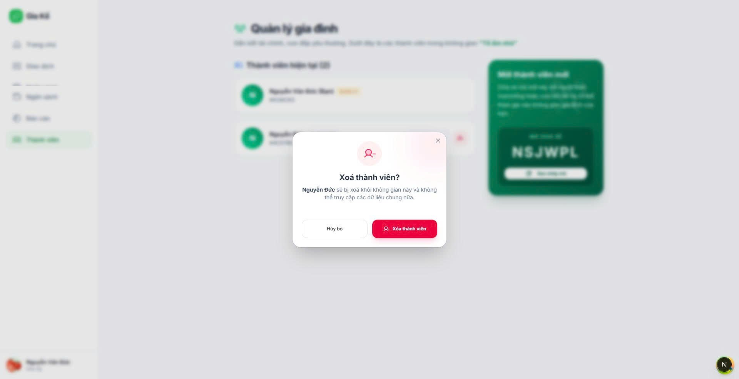

Test Case ID | Mô tả | Quy trình | Kết quả mong đợi | Kết quả thực tế | Kết quả |  |  |  |  |  | Chú thích
 |  |  |  |  | Vòng 1 |  |  | Vòng 2
 |  |  |  |  | Trạng thái | Ngày kiểm tra | Người kiểm tra | Trạng thái | Ngày kiểm tra | Người kiểm tra
GUI_SHOW Xóa Thành viên khỏi nhóm gia đình
GUI-XOA01 | Kiểm tra hiển thị popup xác nhận xóa | 1. Click nút xóa thành viên | Hiển thị popup xác nhận | Như mong đợi | Passed | 31/03/2026 | Nhã | Passed | 2026-02-04 | Vũ
GUI-XOA02 | Kiểm tra nội dung thông báo | 1. Click nút xóa thành viên | Hiển thị đúng tên thành viên và nội dung cảnh báo | Như mong đợi | Passed | 31/03/2026 | Nhã | Passed | 2026-02-04 | Vũ
GUI-XOA03 | Kiểm tra nút “Hủy” | 1. Click nút xóa thành viên | Hiển thị nút “Hủy” | Như mong đợi | Passed | 31/03/2026 | Nhã | Passed | 2026-02-04 | Vũ
GUI-XOA04 | Kiểm tra nút “Xóa thành viên” | 1. Click nút xóa thành viên | Nút hiển thị rõ ràng, màu cảnh báo (đỏ) | Như mong đợi | Passed | 31/03/2026 | Nhã | Passed | 2026-02-04 | Vũ
GUI-XOA05 | Kiểm tra icon đóng (X) | 1. Click nút xóa thành viên | Popup đóng | Như mong đợi | Passed | 31/03/2026 | Nhã | Passed | 2026-02-04 | Vũ
FUNCTION_SHOW Xóa thành viên khỏi nhóm gia đình
FUN-XOA01 | Xóa thành viên hợp lệ | 1. Click xóa 2. Nhấn “Xóa thành viên” | Thành viên bị xóa khỏi danh sách | Như mong đợi | Passed | 31/03/2026 | Nhã | Passed | 2026-02-04 | Vũ
FUN-XOA02 | Nhấn “Hủy” | 1. Click xóa 2. Nhấn “Hủy” | Không xóa thành viên | Như mong đợi | Passed | 31/03/2026 | Nhã | Passed | 2026-02-04 | Vũ
FUN-XOA03 | Đóng popup bằng icon X | 1. Click xóa 2. Click icon X | Popup đóng, không xóa | Như mong đợi | Passed | 31/03/2026 | Nhã | Passed | 2026-02-04 | Vũ
FUN-XOA04 | Kiểm tra danh sách sau khi xóa | 1. Xóa thành viên 2. Quan sát danh sách | Thành viên không còn hiển thị | Như mong đợi | Passed | 31/03/2026 | Nhã | Passed | 2026-02-04 | Vũ
FUN-XOA05 | Kiểm tra reload trang | 1. Xóa thành viên 2. Refresh trang | Dữ liệu vẫn đúng (đã xóa) | Như mong đợi | Passed | 31/03/2026 | Nhã | Passed | 2026-02-04 | Vũ
FUN-XOA06 | User không có quyền xóa | 1. Đăng nhập user thường 2. Quan sát nút xóa | Không hiển thị hoặc disable | Như mong đợi | Passed | 31/03/2026 | Nhã | Passed | 2026-02-04 | Vũ
FUN-XOA07 | Chủ nhóm xóa thành viên | 1. Đăng nhập chủ nhóm 2. Thực hiện xóa | Xóa thành công | Như mong đợi | Passed | 31/03/2026 | Nhã | Passed | 2026-02-04 | Vũ
FUN-XOA08 | Xóa chính mình khỏi nhóm | 1. Click xóa chính user hiện tại | Có cảnh báo hoặc không cho phép | Không có nút xóa chính mình | Passed | 31/03/2026 | Nhã | Passed | 2026-02-04 | Vũ
FUN-XOA09 | Xóa thành viên cuối cùng | 1. Nhóm chỉ còn 1 người 2. Thực hiện xóa | Có xử lý đặc biệt (cảnh báo / không cho phép) | Vẫn xóa được | Failed | 31/03/2026 | Nhã | Failed | 2026-02-04 | Vũ

Thêm khoản thu
Project Name | Xây dựng hệ thống quản lý tài chính gia đình tích hợp phân tích chi tiêu và cảnh báo
Module Code | Thêm khoản thu
 | Hoàn thành | Lỗi | Chưa kiểm tra | Bị chặn | Tổng lần kiểm tra
Round 1 | 14 | 0 | 0 | 0 | 14
Round 2 | 14 | 0 | 0 | 0 | 14
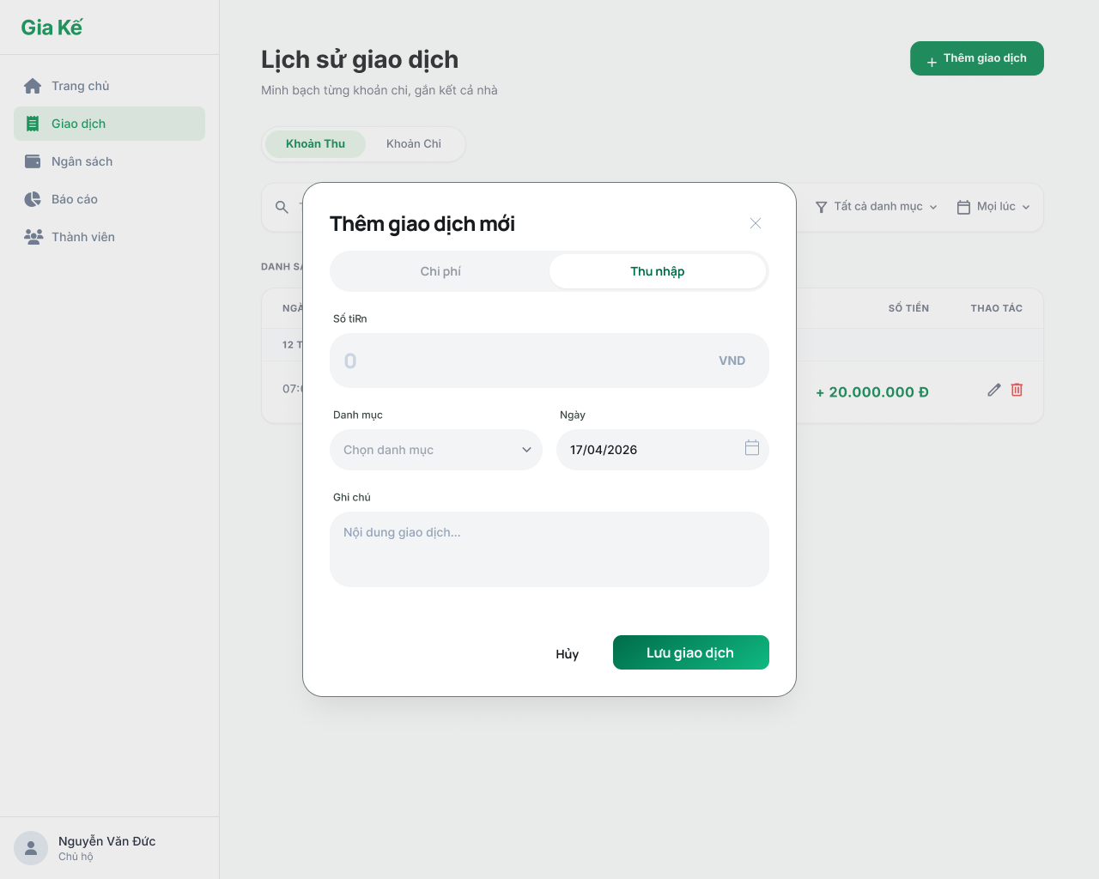
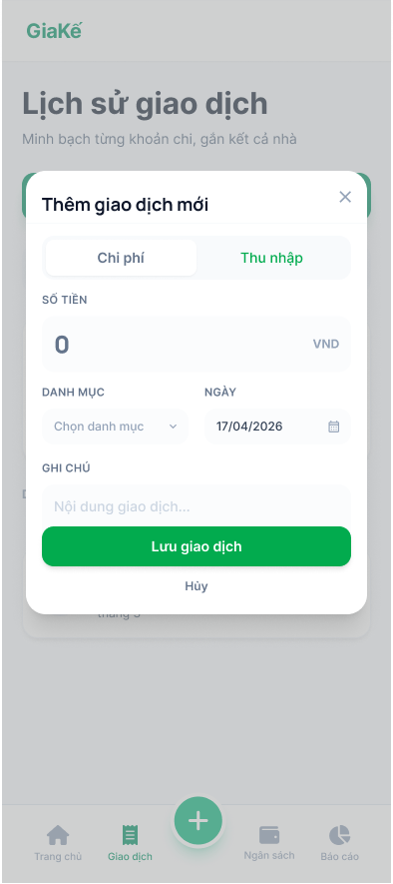

Test Case ID | Mô tả | Quy trình | Điều kiện tiên quyết | Kết quả mong đợi | Kết quả thực tế | Kết quả |  |  |  |  |  | Chú thích
 |  |  |  |  |  | Vòng 1 |  |  | Vòng 2
 |  |  |  |  |  | Trạng thái | Ngày kiểm tra | Người kiểm tra | Trạng thái | Ngày kiểm tra | Người kiểm tra
GUI_SHOW Thêm khoản thu
GUI-TKT01 | Kiểm tra tiêu đề màn hình |  |  | Label: "Thêm giao dịch mới"; Font-weight: Bold; trạng thái Enable | Label: "Thêm giao dịch mới"; Font-weight: Bold; trạng thái Enable | Passed | 31/03/2026 | Tiên | Passed | 2026-02-04 | Đức
GUI-TKT02 | Kiểm tra trạng thái Tab |  |  | Tab: "Thu nhập" được Active (nền trắng/chữ xanh); Tab "Chi phí" ở trạng thái chờ | Tab: "Thu nhập" được Active (nền trắng/chữ xanh); Tab "Chi phí" ở trạng thái chờ | Passed | 31/03/2026 | Tiên | Passed | 2026-02-04 | Đức
GUI-TKT03 | Kiểm tra trường Số tiền |  |  | Label: "SỐ TIỀN"; Placeholder: "0"; Unit: "VND"; trạng thái Enable | Label: "SỐ TIỀN"; Placeholder: "0"; Unit: "VND"; trạng thái Enable | Passed | 31/03/2026 | Tiên | Passed | 2026-02-04 | Đức
GUI-TKT04 | Kiểm tra trường Danh mục |  |  | Label: "Danh mục"; Placeholder: "Chọn danh mục"; trạng thái Enable | Label: "Danh mục"; Placeholder: "Chọn danh mục"; trạng thái Enable | Passed | 31/03/2026 | Tiên | Passed | 2026-02-04 | Đức
GUI-TKT05 | Kiểm tra trường Ngày |  |  | Label: "Ngày"; Value mặc định: "17/04/2026"; Icon: "Lịch"; trạng thái Enable | Label: "Ngày"; Value mặc định: "17/04/2026"; Icon: "Lịch"; trạng thái Enable | Passed | 31/03/2026 | Tiên | Passed | 2026-02-04 | Đức
GUI-TKT06 | Kiểm tra trường Ghi chú |  |  | Label: "Ghi chú"; Placeholder: "Nội dung giao dịch..."; trạng thái Enable | Label: "Ghi chú"; Placeholder: "Nội dung giao dịch..."; trạng thái Enable | Passed | 31/03/2026 | Tiên | Passed | 2026-02-04 | Đức
GUI-TKT07 | Kiểm tra các nút điều hướng |  |  | Button: "Lưu giao dịch" (Green); Link: "Hủy"; Icon: "X" (Close); trạng thái Enabl | Button: "Lưu giao dịch" (Green); Link: "Hủy"; Icon: "X" (Close); trạng thái Enabl | Passed | 31/03/2026 | Tiên | Passed | 2026-02-04 | Đức
FUNCTION_SHOW Thêm khoản thu
FUNC-TKT01 | Thêm khoản thu hợp lệ | 1. Nhập số tiền (VD: 10,000,000) 2. Chọn danh mục (VD: Lương). 3. Chọn ngày thu (mặc định hôm nay). 4. Nhập ghi chú (tùy chọn). 5. Nhấn nút Lưu. | Đang ở Tab Khoản thu | Thông báo "Thêm khoản thu thành công". Modal đóng lại. Danh sách giao dịch hiển thị khoản thu với số tiền màu xanh lá. | Thông báo "Thêm khoản thu thành công". Modal đóng lại. Danh sách giao dịch hiển thị khoản thu với số tiền màu xanh lá. | Passed | 31/03/2026 | Tiên | Passed | 2026-02-04 | Đức
FUNC-TKT02 | Thêm khoản thu kèm ghi chú dài | 1. Nhập số tiền 2. Chọn danh mục 3. Nhập ghi chú dài (VD: > 100 ký tự) 4. Nhấn nút Lưu. | Đang ở Tab Khoản thu | Hệ thống lưu thành công và hiển thị đầy đủ / rút gọn ghi chú trong chi tiết giao dịch. | Hệ thống lưu thành công và hiển thị đầy đủ / rút gọn ghi chú trong chi tiết giao dịch. | Passed | 31/03/2026 | Tiên | Passed | 2026-02-04 | Đức
FUNC-TKT03 | Kiểm tra danh sách Danh mục thu | 1. Click vào ô chọn Danh mục. | Đang ở Tab Khoản thu | Hiển thị danh sách các danh mục thuộc loại "Thu thập"(Lương, Thưởng, Kinh doanh, Qùa tặng...). Không hiển thị danh mục chi. | Hiển thị danh sách các danh mục thuộc loại "Thu thập"(Lương, Thưởng, Kinh doanh, Qùa tặng...). Không hiển thị danh mục chi. | Passed | 31/03/2026 | Tiên | Passed | 2026-02-04 | Đức
FUNC-TKT04 | Để trống số tiền | 1. Không nhập số tiền. 2. Nhấn Lưu. | Đang ở Tab Khoản thu | Hệ thống báo lỗi "Vui lòng nhập số tiền". Không cho phép lưu. | Hệ thống báo lỗi "Vui lòng nhập số tiền". Không cho phép lưu. | Passed | 31/03/2026 | Tiên | Passed | 2026-02-04 | Đức
FUNC-TKT05 | Nhập số tiền bằng 0 hoặc số âm | 1. Nhập số tiền : 0 hoặc -5000 2. Nhấn nút Lưu. | Đang ở Tab Khoản thu | Hệ thống báo lỗi "Số tiền phải lớn hơn không". | Hệ thống báo lỗi "Số tiền phải lớn hơn không". | Passed | 31/03/2026 | Tiên | Passed | 2026-02-04 | Đức
FUNC-TKT06 | Không chọn danh mục | 1. Nhập số tiền 2. Để trống ô danh mục 3. Nhấn nút Lưu. | Đang ở Tab Khoản thu | Hệ thống báo lỗi "Vui lòng chọn danh mục". | Hệ thống báo lỗi "Vui lòng chọn danh mục". | Passed | 31/03/2026 | Tiên | Passed | 2026-02-04 | Đức
FUNC-TKT07 | Chọn ngày trong tương lai | 1. Nhập số tiền 2. Chọn ngày thu một ngày trong tương lai. 3. Nhấn nút Lưu. | Đang ở Tab Khoản thu | Hệ thống báo lỗi "Ngày thu không vượt quá ngày hiện tại". | Hệ thống báo lỗi "Ngày thu không vượt quá ngày hiện tại". | Passed | 31/03/2026 | Tiên | Passed | 2026-02-04 | Đức

Xem danh sách khoản thu
Project Name | Xây dựng hệ thống quản lý tài chính gia đình tích hợp phân tích chi tiêu và cảnh báo
Module Code | Xem danh sách khoản thu
 | Hoàn thành | Lỗi | Chưa kiểm tra | Bị chặn | Tổng lần kiểm tra
Round 1 | 13 | 0 | 0 | 0 | 13
Round 2 | 13 | 0 | 0 | 0 | 13

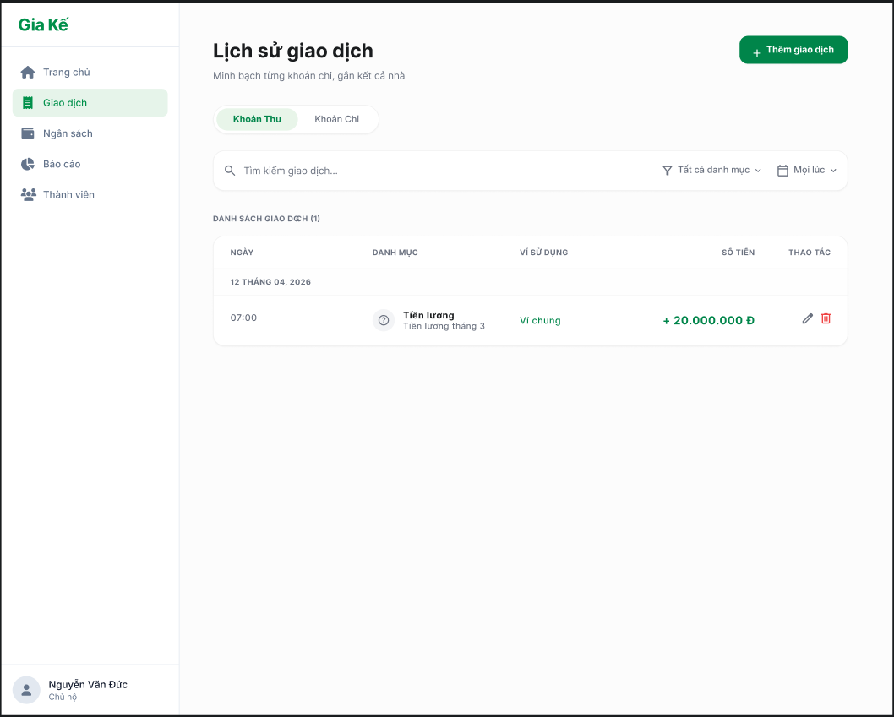

Test Case ID | Mô tả | Quy trình | Điều kiện tiên quyết | Kết quả mong đợi | Kết quả thực tế | Kết quả |  |  |  |  |  | Chú thích
 |  |  |  |  |  | Vòng 1 |  |  | Vòng 2
 |  |  |  |  |  | Trạng thái | Ngày kiểm tra | Người kiểm tra | Trạng thái | Ngày kiểm tra | Người kiểm tra
GUI_SHOW Xem danh sách khoản thu
GUI-XDSKT01 | [Tìm kiếm] Textbox |  |  | Text color: black Status: enable | Text color: black Status: enable | Passed | 31/03/2026 | Vũ | Passed | 2026-02-04 | Nguyên
GUI-XDSKT02 | [Tất cả danh mục] List |  |  | Text color: black Status: enable | Text color: black Status: enable | Passed | 31/03/2026 | Vũ | Passed | 2026-02-04 | Nguyên
GUI-XDSKT03 | [Mọi lúc] List |  |  | Text color: black Status: enable | Text color: black Status: enable | Passed | 31/03/2026 | Vũ | Passed | 2026-02-04 | Nguyên
GUI-XDSKT04 | [Chỉnh sửa] Icon/Button |  |  | Text color: black Status: enable | Text color: black Status: enable | Passed | 31/03/2026 | Vũ | Passed | 2026-02-04 | Nguyên
GUI-XDSKT05 | [Xóa] Icon/Button |  |  | Text color: Red Status: enable | Text color: Red Status: enable | Passed | 31/03/2026 | Vũ | Passed | 2026-02-04 | Nguyên
GUI-XDSKT06 | [Chi phi/ Thu nhập] Tab |  |  | Text color: black Status: enable | Text color: black Status: enable | Passed | 31/03/2026 | Vũ | Passed | 2026-02-04 | Nguyên
GUI-XDSKT07 | [Thêm giao dịch] Button |  |  | Text color: White Status: enable | Text color: White Status: enable | Passed | 31/03/2026 | Vũ | Passed | 2026-02-04 | Nguyên
FUNCTION_SHOW Xem danh sách khoản thu
FUNC-XDSKT01 | Tìm kiếm bằng từ khóa | Nhập từ khóa tìm kiếm vào ô tìm kiếm | Từ khóa hợp lệ và có đơn hàng trong danh sách | Hệ thống hiển thị tất cả giao dịch có từ khóa trùng với từ khóa tìm kiếm | Hệ thống hiển thị tất cả giao dịch có từ khóa trùng với từ khóa tìm kiếm | Passed | 31/03/2026 | Vũ | Passed | 2026-02-04 | Nguyên
FUNC-XDSKT02 | Thêm giao dịch | Nhấn vào nút thêm giao dịch | Đang ở trang Xem danh sách khoản thu | Hiển thị form điền thông tin giao dịch mới | Hiển thị form điền thông tin giao dịch mới | Passed | 31/03/2026 | Vũ | Passed | 2026-02-04 | Nguyên
FUNC-XDSKT03 | Lọc tìm kiếm tất cả danh mục | 1. Nhấn vào icon lọc tất cả danh mục 2. Chọn loại danh mục | Đang ở trang Xem danh sách khoản thu | Hiển thị thông tin danh mục đã chọn | Hiển thị thông tin danh mục đã chọn | Passed | 31/03/2026 | Vũ | Passed | 2026-02-04 | Nguyên
FUNC-XDSKT04 | Lọc tìm kiếm tất cả các khoản thời gian | 1. Nhấn vào icon mọi lúc 2. Chọn khoản thời gian cần tìm kiếm | Đang ở trang Xem danh sách khoản thu | Hệ thống hiển thị thông tin danh sách khoản thu ở thời gian đó | Hệ thống hiển thị thông tin danh sách khoản thu ở thời gian đó | Passed | 31/03/2026 | Vũ | Passed | 2026-02-04 | Nguyên
FUNC-XDSKT05 | Chỉnh sửa khoản thu | Nhấn vào icon chỉnh sửa khoản thu | Đang ở trang Xem danh sách khoản thu | Hệ thống hiển thị form điền thông tin cần sửa khoản thu | Hệ thống hiển thị form điền thông tin cần sửa khoản thu | Passed | 31/03/2026 | Vũ | Passed | 2026-02-04 | Nguyên
FUNC-XDSKT06 | Xóa khoản thu | Nhấn vào icon xóa khoản thu | Đang ở trang Xem danh sách khoản thu | Khoản thu biến mất khỏi danh sách | Khoản thu biến mất khỏi danh sách | Passed | 31/03/2026 | Vũ | Passed | 2026-02-04 | Nguyên

Xem chi tiết khoản thu
Project Name | Xây dựng hệ thống quản lý tài chính gia đình tích hợp phân tích chi tiêu và cảnh báo
Module Code | Xem chi tiết khoản thu (Chỉ Mobile Web)
 | Hoàn thành | Lỗi | Chưa kiểm tra | Bị chặn | Tổng lần kiểm tra
Round 1 | 18 | 0 | 0 | 0 | 18
Round 2 | 18 | 0 | 0 | 0 | 18

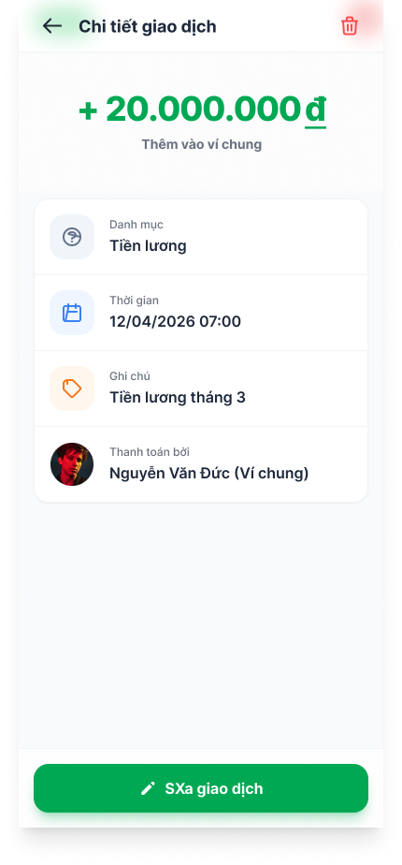

Test Case ID | Mô tả | Quy trình | Điều kiện tiên quyết | Kết quả mong đợi | Kết quả thực tế | Kết quả |  |  |  |  |  | Chú thích
 |  |  |  |  |  | Vòng 1 |  |  | Vòng 2
 |  |  |  |  |  | Trạng thái | Ngày kiểm tra | Người kiểm tra | Trạng thái | Ngày kiểm tra | Người kiểm tra
GUI_SHOW Xem chi tiết khoản thu (Chỉ Mobile Web)
GUI_XCTT01 | [Nút quay lại] Button |  |  | - Icon: Visible - Status: Enable | - Icon: Visible - Status: Enable | Passed | 31/03/2026 | Đức | Passed | 2026-02-04 | Nhã
GUI - XCTT02 | [Icon Xóa giao dịch] Button |  |  | - Icon: Visible - Status: Enable | - Icon: Visible - Status: Enable | Passed | 31/03/2026 | Đức | Passed | 2026-02-04 | Nhã
GUI - XCTT03 | Hiển thị số tiền giao dịch |  |  | - Text: Green | - Text: Green | Passed | 31/03/2026 | Đức | Passed | 2026-02-04 | Nhã
GUI - XCTT04 | Hiển thị danh mục |  |  | - Text: Highlight - Status: Visible | - Text: Highlight - Status: Visible | Passed | 31/03/2026 | Đức | Passed | 2026-02-04 | Nhã
GUI - XCTT05 | Hiển thị thời gian |  |  | - Text: Black - Status: Enable | - Text: Black - Status: Enable | Passed | 31/03/2026 | Đức | Passed | 2026-02-04 | Nhã
GUI - XCTT06 | Hiển thị ghi chú |  |  | - Text: Black - Status: Enable | - Text: Black - Status: Enable | Passed | 31/03/2026 | Đức | Passed | 2026-02-04 | Nhã
GUI - XCTT07 | Hiển thị người thanh toán |  |  | - Text: Black - Status: Enable | - Text: Black - Status: Enable | Passed | 31/03/2026 | Đức | Passed | 2026-02-04 | Nhã
GUI - XCTT08 | [Sửa giao dịch] Button |  |  | - Text: White - Status: Enable | - Text: White - Status: Enable | Passed | 31/03/2026 | Đức | Passed | 2026-02-04 | Nhã
FUNCTION_SHOW Xem chi tiết khoản thu (Chỉ Mobile Web)
FUNC-XCTT01 | Xác thực hiển thị trang chi tiết giao dịch | 1. Truy cập từ danh sách giao dịch | Đăng nhập thành công vào hệ thống | Hiển thị gồm có: - Số tiền - Danh mục - Thời gian - Ghi chú - Người thanh toán - Nút sửa / xóa" - Button "Quay lại" | Hiển thị gồm có: - Số tiền - Danh mục - Thời gian - Ghi chú - Người thanh toán - Nút sửa / xóa" - Button "Quay lại" | Passed | 31/03/2026 | Đức | Passed | 2026-02-04 | Nhã
FUNC-XCTT02 | Quay lại danh sách giao dịch | 1. Nhấn nút quay lại | Đang ở màn chi tiết | Chuyển về màn danh sách giao dịch | Chuyển về màn danh sách giao dịch | Passed | 31/03/2026 | Đức | Passed | 2026-02-04 | Nhã
FUNC-XCTT03 | Xóa giao dịch thành công | 1. Nhấn icon xóa 2. Xác nhận xóa | Đăng nhập hợp lệ | Giao dịch bị xóa và quay về danh sách | Giao dịch bị xóa và quay về danh sách | Passed | 31/03/2026 | Đức | Passed | 2026-02-04 | Nhã
FUNC-XCTT04 | Xóa giao dịch thất bại | 1. Nhấn xóa 2. Lỗi hệ thống | Đăng nhập hợp lệ | Hệ thống báo lỗi, không xóa | Hệ thống báo lỗi, không xóa | Passed | 31/03/2026 | Đức | Passed | 2026-02-04 | Nhã
FUNC-XCTT05 | Hiển thị đúng loại giao dịch (Thu/Chi) | 1. Mở giao dịch | Đăng nhập hợp lệ | - Thu: màu xanh + dấu + - Chi: màu đỏ - dấu - | - Thu: màu xanh + dấu + - Chi: màu đỏ - dấu - | Passed | 31/03/2026 | Đức | Passed | 2026-02-04 | Nhã
FUNC-XCTT06 | Hiển thị đúng thông tin danh mục | 1. Mở giao dịch | Đăng nhập hợp lệ | Danh mục hiển thị đúng dữ liệu đã lưu | Danh mục hiển thị đúng dữ liệu đã lưu | Passed | 31/03/2026 | Đức | Passed | 2026-02-04 | Nhã
FUNC-XCTT07 | Hiển thị đúng thời gian | 1. Mở giao dịch | Đăng nhập hợp lệ | Thời gian đúng với dữ liệu lưu | Thời gian đúng với dữ liệu lưu | Passed | 31/03/2026 | Đức | Passed | 2026-02-04 | Nhã
FUNC-XCTT08 | Hiển thị đúng thông tin ghi chú | 1. Mở giao dịch | Đăng nhập hợp lệ | Ghi chú hiển thị chính xác | Ghi chú hiển thị chính xác | Passed | 31/03/2026 | Đức | Passed | 2026-02-04 | Nhã
FUNC-XCTT09 | Hiển thị đúng người thanh toán | 1. Mở giao dịch | Đăng nhập hợp lệ | Hiển thị đúng user | Hiển thị đúng user | Passed | 31/03/2026 | Đức | Passed | 2026-02-04 | Nhã
FUNC-XCTT10 | Chuyển sang màn sửa giao dịch | 1. Mở giao dịch | Đăng nhập hợp lệ | Chuyển sang màn hình sửa giao dịch | Chuyển sang màn hình sửa giao dịch | Passed | 31/03/2026 | Đức | Passed | 2026-02-04 | Nhã

